Sheet1
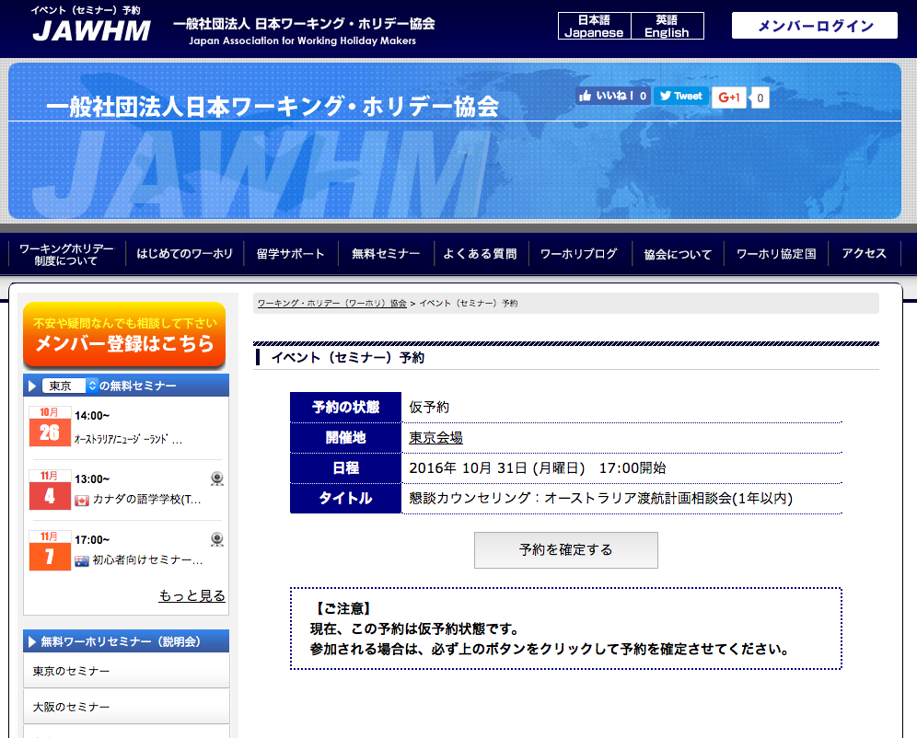
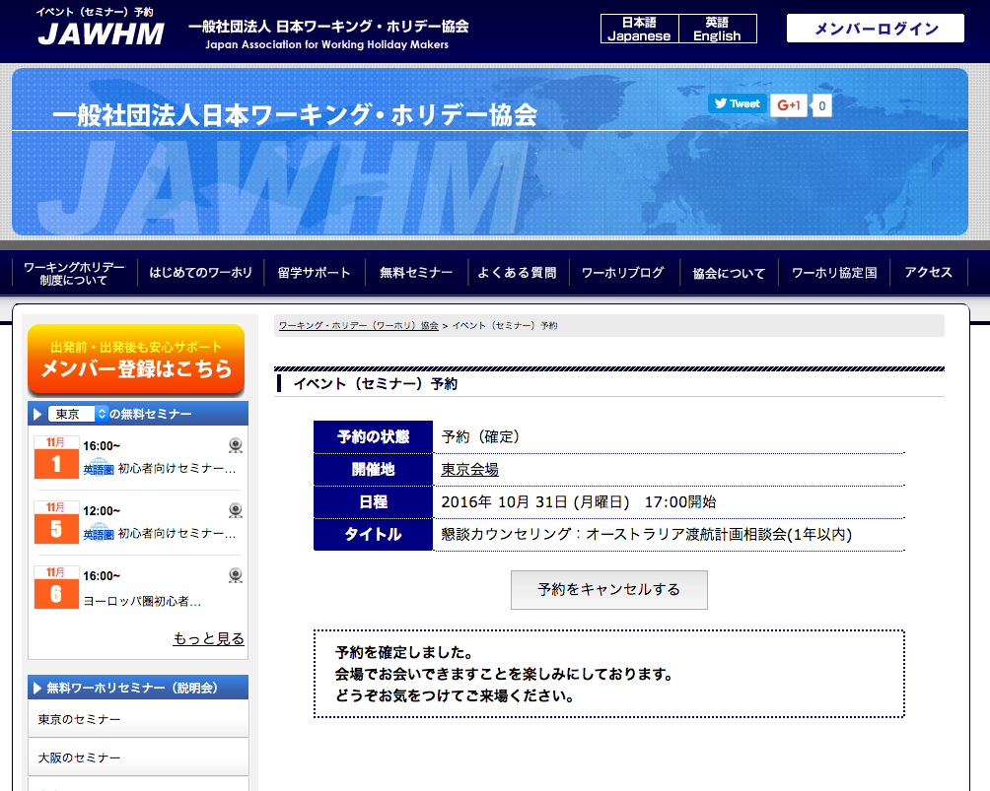

予約を確定する

日本ワーキング・ホリデー協会は、
皆さま一人一人に向けたプロのサポートを提供いたします。
完全予約制の
カウンセリング
ビザ申請
サポート
留学学校の
お手配
追加
（赤い囲みは不要）
/mem にリンク

ボタンを変更

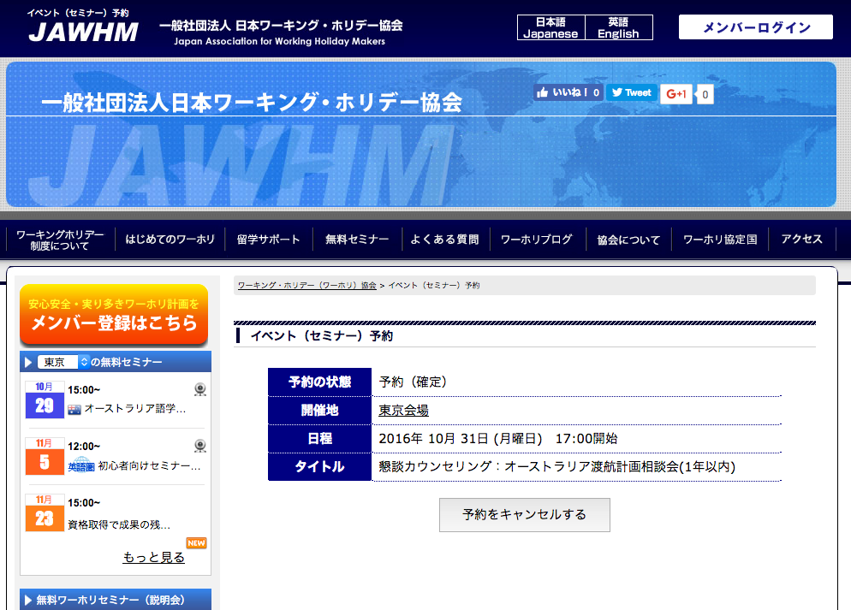
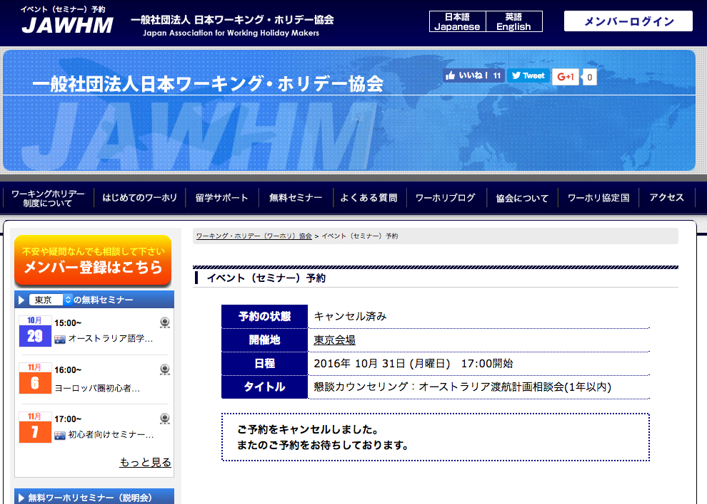

日本ワーキング・ホリデー協会は、
皆さま一人一人に向けたプロのサポートを提供いたします。
完全予約制の
カウンセリング
ビザ申請
サポート
留学学校の
お手配
追加
（赤い囲みは不要）
/mem にリンク

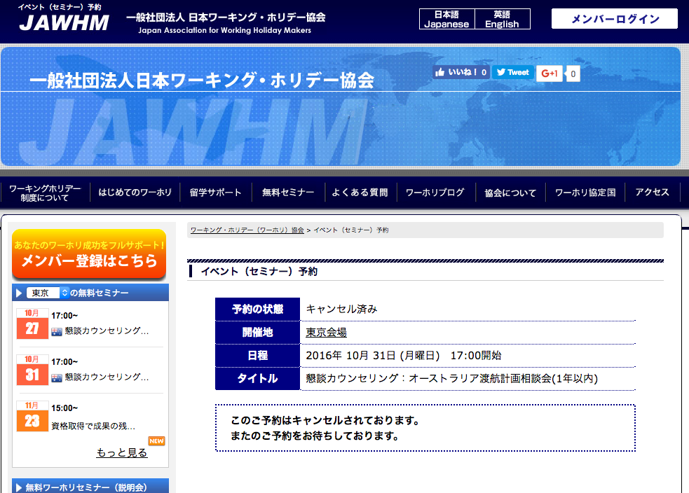

日本ワーキング・ホリデー協会は、
皆さま一人一人に向けたプロのサポートを提供いたします。
完全予約制の
カウンセリング
ビザ申請
サポート
留学学校の
お手配
追加
（赤い囲みは不要）
/mem にリンク

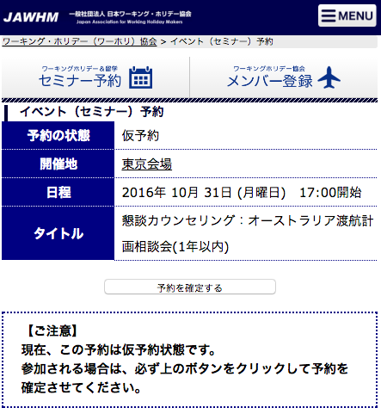
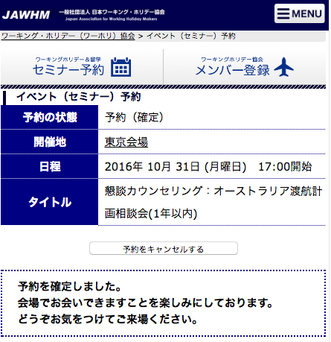

ボタンの大きさを変更
（ＳＰで押しやすいように）

予約を確定する

日本ワーキング・ホリデー協会は、
皆さま一人一人に向けたプロのサポートを提供いたします。
完全予約制の
カウンセリング
ビザ申請
サポート
留学学校の
お手配
追加
（赤い囲みは不要）
/mem にリンク

ボタンを変更

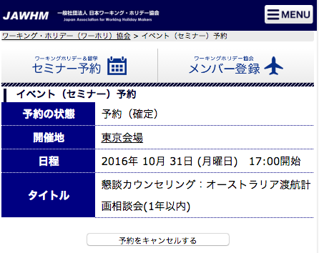
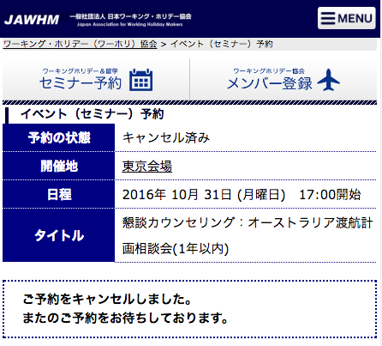

日本ワーキング・ホリデー協会は、
皆さま一人一人に向けたプロのサポートを提供いたします。
完全予約制の
カウンセリング
ビザ申請
サポート
留学学校の
お手配
追加
（赤い囲みは不要）
/mem にリンク

ボタンの大きさを変更
（ＳＰで押しやすいように）

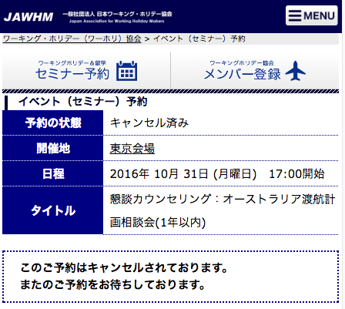

日本ワーキング・ホリデー協会は、
皆さま一人一人に向けたプロのサポートを提供いたします。
完全予約制の
カウンセリング
ビザ申請
サポート
留学学校の
お手配
追加
（赤い囲みは不要）
/mem にリンク

